Summary table
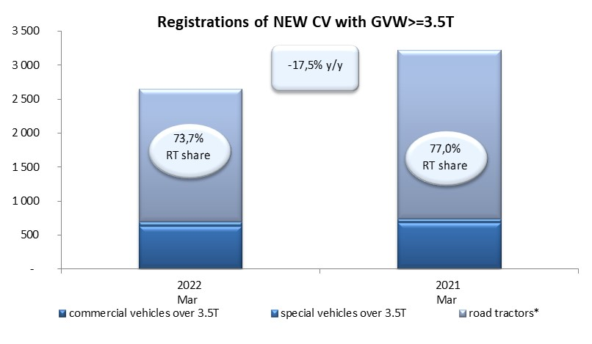
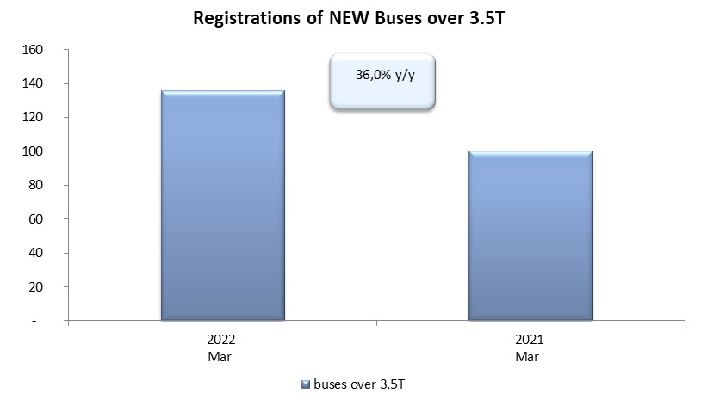
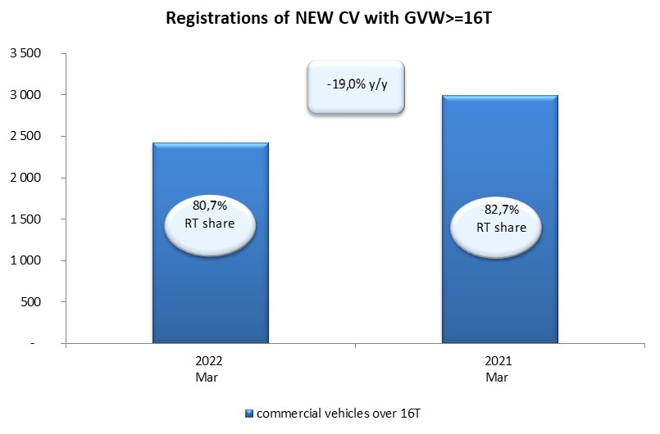
PZPM based on CEP (Central Register of Vehicles) |  |  |  |  |  | 07/04/2022
 |  |  |  |  |  | units
FIRST REGISTRATIONS OF NEW COMMERCIAL VEHICLES OVER 3.5T
 | 2022 Mar | 2021 Mar | % change y/y | 2022 Jan - Mar | 2021 Jan - Mar | % change y/y
CV - TOTAL | 2,650 | 3,213 | -17.5% | 7,217 | 7,468 | -3.4%
commercial vehicles over 3.5T | 629 | 682 | -7.8% | 1,568 | 1,523 | 3.0%
special vehicles over 3.5T | 67 | 57 | 17.5% | 190 | 187 | 1.6%
road tractors* | 1,954 | 2,474 | -21.0% | 5,459 | 5,758 | -5.2%
BUSES - TOTAL | 136 | 100 | 36.0% | 324 | 307 | 5.5%
COMMERCIAL VEHICLES - TOTAL | 2,786 | 3,313 | -15.9% | 7,541 | 7,775 | -3.0%
*/ For 2021 the data does not cover new registrations of domestic producers their own brands

